Sheet1
Nước Ngọt Coca-Cola ( 390ml / Chai ) | 100 | 6,400 | 5440 | 1 | 183 | 4 | 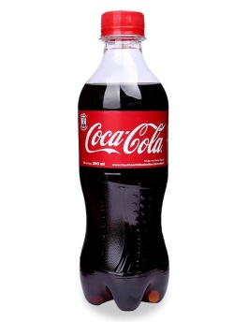
Yến mạch ngũ cốc ông già quaker simply granola 2lbs (978g) | 100 | 290,000 | 246500 | 1 | 184 | 4 | 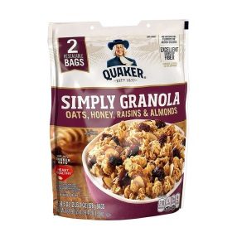
Bánh Gạo Rice Crackers One One - Vị Bò Nướng (150g) | 100 | 24,000 | 20400 | 1 | 185 | 1 | 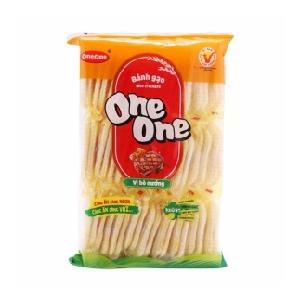
Rượu vang Maurigio Cabernet Sauvignon 13,5% | 100 | 188,000 | 159800 | 1 | 186 | 4 | 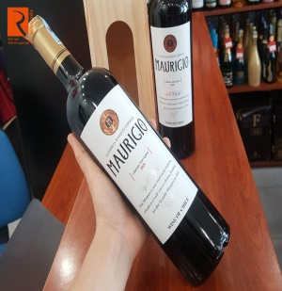
Set Nước Hoa Carolina Herrera Fragrances For Women | 100 | 1,499,000 | 1274150 | 1 | 187 | 4 | 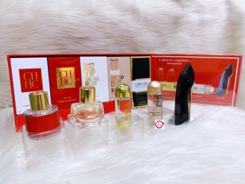
Bán nón lá nhỏ 25cm | 100 | 19000 | 16150 | 1 | 188 | 2 | 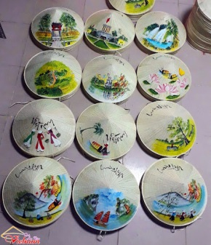
Sổ Tay Bìa Còng A5 | 100 | 180000 | 153000 | 1 | 189 | 2 | 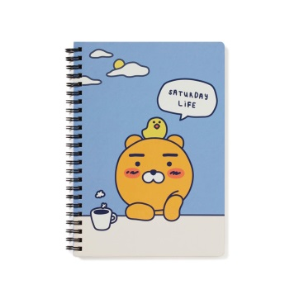
Sáo Trúc Bùi Gia Dành Cho Người Mới Bắt Đầu Tone C5 BEC5 - Tặng Kèm Sách Hướng Dẫn Thổi Sáo | 100 | 139000 | 118150 | 1 | 190 | 3 | 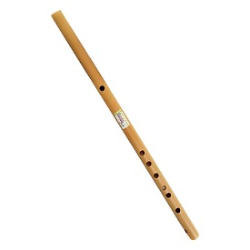
Hộp bút màu 150 chi tiết cho bé - an toàn, không độc hại | 100 | 150000 | 127500 | 1 | 191 | 2 | 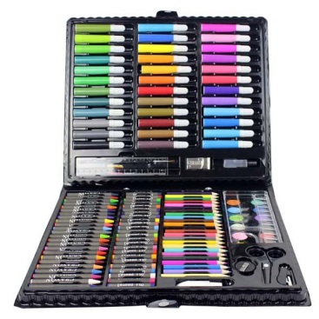
Tiếng Việt Cho Người Nước Ngoài | 100 | 49600 | 42160 | 1 | 192 | 4 | 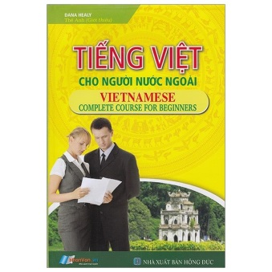
Sách Tiếng Anh Cho Người Bắt Đầu | 100 | 69000 | 58650 | 1 | 193 | 2 | 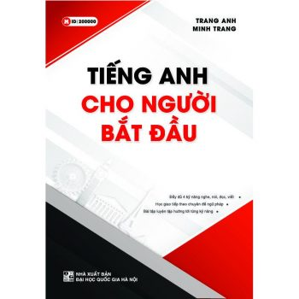
Quà tặng sếp, thầy cô, ông bà, bố mẹ vợ chồng hoặc bạn bè thân | 100 | 250,000 | 212500 | 1 | 194 | 4 | 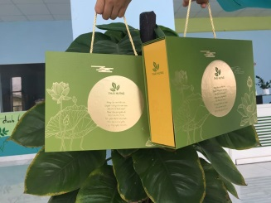
út Chì Kim Bấm 0.5 mm - Pentel A255 - Màu Đen | 100 | 46000 | 39100 | 1 | 195 | 2 | 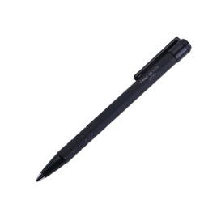
Bộ Compa Kèm Bút Chì Gỗ - Maped 018111 (Mẫu Màu Giao Ngẫu Nhiên | 100 | 20000 | 17000 | 1 | 196 | 3 | 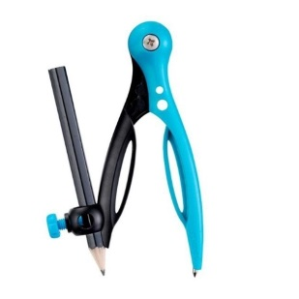
Bộ quần áo bé trai trắng kẻ 037-51 | 100 | 60000 | 51000 | 1 | 197 | 2 | 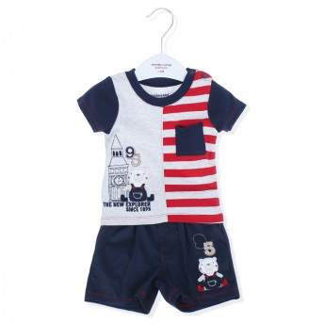
Sét áo thun mặt cười và quần short da cá xanh lá hottrend cho bé gái | 100 | 120000 | 102000 | 1 | 198 | 3 | 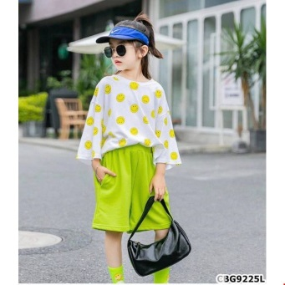
GIÀY THỂ THAO CHO BÉ TRAI, BÉ GÁI TỪ 1-5 TUỔI NHẸ ÊM PHONG CÁCH | 100 | 200,000 | 170000 | 1 | 199 | 2 | 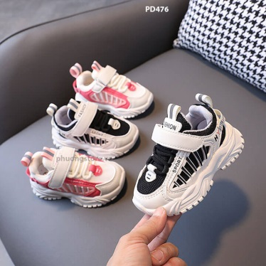
GIÀY THỂ THAO CÔNG CHÚA ELSA CHO BÉ GÁI TỪ 3-12 TUỔI | 100 | 220,000 | 187000 | 1 | 200 | 2 | 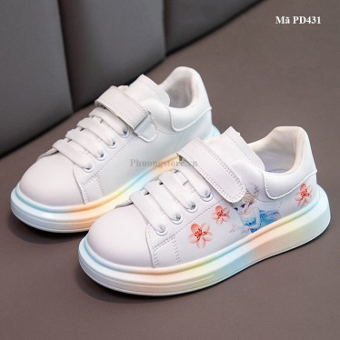
Bột giặt OMO hệ bọt thông minh 3kg | 100 | 110000 | 93500 | 1 | 201 | 1 | 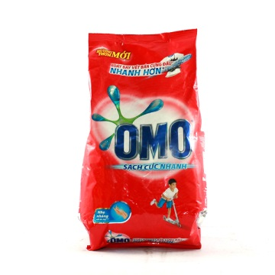
Combo 2 lốc Giấy vệ sinh Lency xanh 10 cuộn cao cấp không lõi (3 lớp) | 100 | 150000 | 127500 | 1 | 202 | 3 | 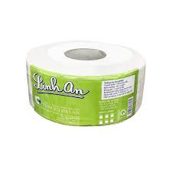
Giá bát đĩa 2 tầng cố định INOXEN HB01 | 100 | 1190000 | 1011500 | 1 | 203 | 4 | 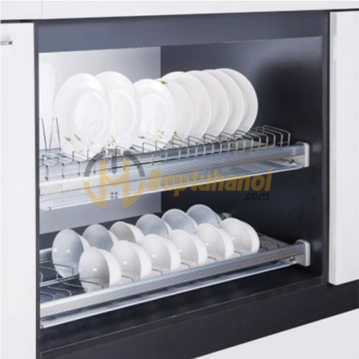
Dụng cụ vệ sinh phin lọc tĩnh điện Dr Air KT | 100 | 480,000 | 408000 | 1 | 204 | 2 | 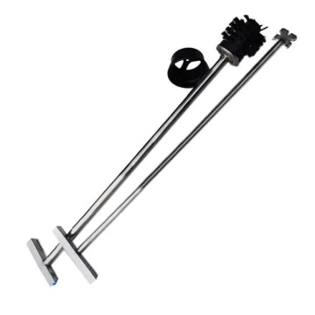
MÁY RỬA BÁT ARBER ABMRB06 | 100 | 6800000 | 5780000 | 1 | 205 | 2 | 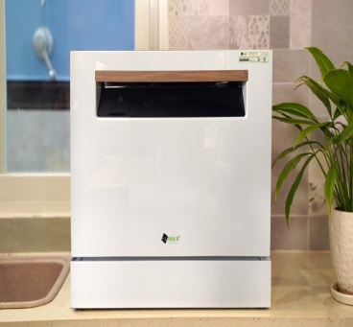
Máy đo nồng độ oxy bão hòa trong máu SpO2 iMediCare iOM-A6 | 100 | 900,000 | 765000 | 1 | 206 | 4 | 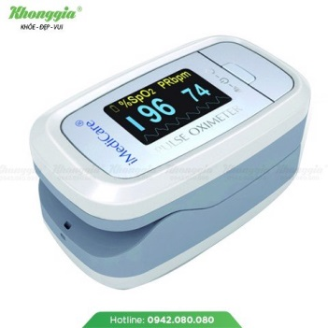
Viên diệt gián Earth Nhật Bản (Hộp 12 viên) | 100 | 203000 | 172550 | 1 | 207 | 2 | 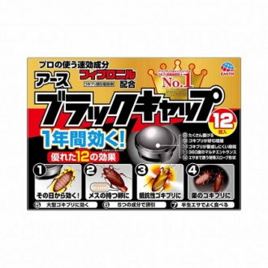
Màng Bọc Thực Phẩm Táo Xanh Laspalm (30cm X 300m) | 100 | 142000 | 120700 | 1 | 208 | 3 | 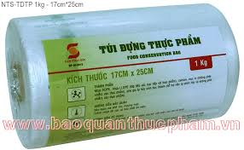
Túi gói hàng niêm phong - Xanh Ngọc - Size 17*30 | 100 | 36,000 | 30600 | 1 | 209 | 3 | 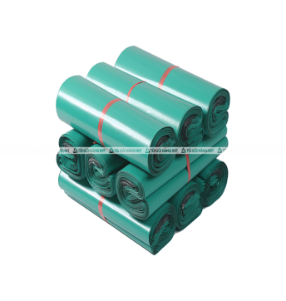
voucher giảm giá 50k khi ăn nhà hàng | 100 | 200000 | 170000 | 1 | 210 | 2 | 
voucher giảm giá 20% khi ăn nhà hàng | 100 | 300000 | 255000 | 1 | 211 | 2 | 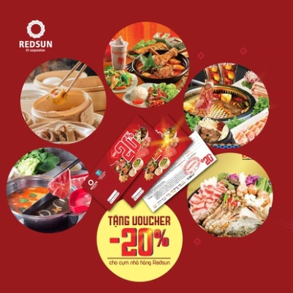
voucher tặng 500k khi nạp tiền bằng momo | 100 | 300000 | 255000 | 1 | 212 | 3 | 
thẻ quà tặng trị giá 300k | 100 | 100000 | 85000 | 1 | 213 | 1 | 